Sheet1
CAMBIOS EN BOM -- MK2
Mayo 2022

 |  |  |  | Añadir unidades en BOM
 |  |  |  | Componentes Nuevo. Comprar
 |  |  |  | No comprar ó disminuir cantidad en BOM

EDCPSUMK2r1

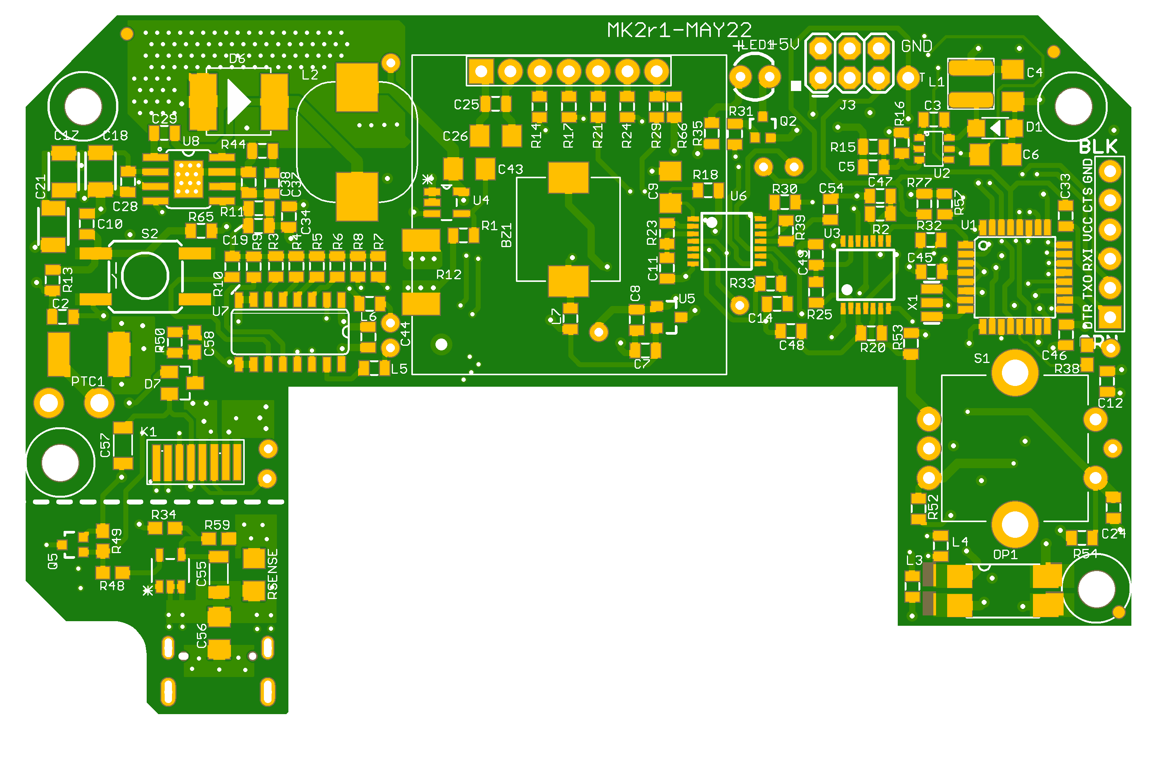
Posicion | Tipo | Value | Cambio | DigikeyCode | Precio
Pos2 | Resistor | 10k | 1 | -
Pos6 | Resistor | 1k | 2 | -
Pos9 | Resistor | 220k | 1 | -
Pos13 | Resistor | 33R | -1 | -
Pos14 | Resistor | 330R | 2 | -
Pos22 | Capacitor | 100nF | -1 | -
Pos23 | Capacitor | 10uF | -1 | -
Pos27 | Capacitor | 1uF | 1 | -
Pos44 | Semiconductor | 2N7002PW | 1 | 2N7002W-7-F
Pos46 | Semiconductor | Schottky 60v 2A | -1 | SK54L-TPMSCT-ND
Pos70 | Resistor | 100R | 2 | -
Pos71 | Resistor | 56k | 1 | -
Pos72 | Resistor | 5k1 | 2 | -
Pos73 | Resistor | 100k | 1 | -
Pos74 | Resistor | 100mR | 1 | 273-KDV12DR100ETTR-ND | 0.049
Pos75 | Connector | DX07S016JA1R1500 | 1 | 670-DX07S016JA1R1500TR-ND | 1.04
Pos76 | Semiconductor | MAX9064EUK+T | 1 | MAX9064EUK+TTR-ND | 0.59
Pos77 | Semiconductor | IP2721 | 1 | YA COMPRADO! | 0.65

Connectors_MK2-Dual-r1

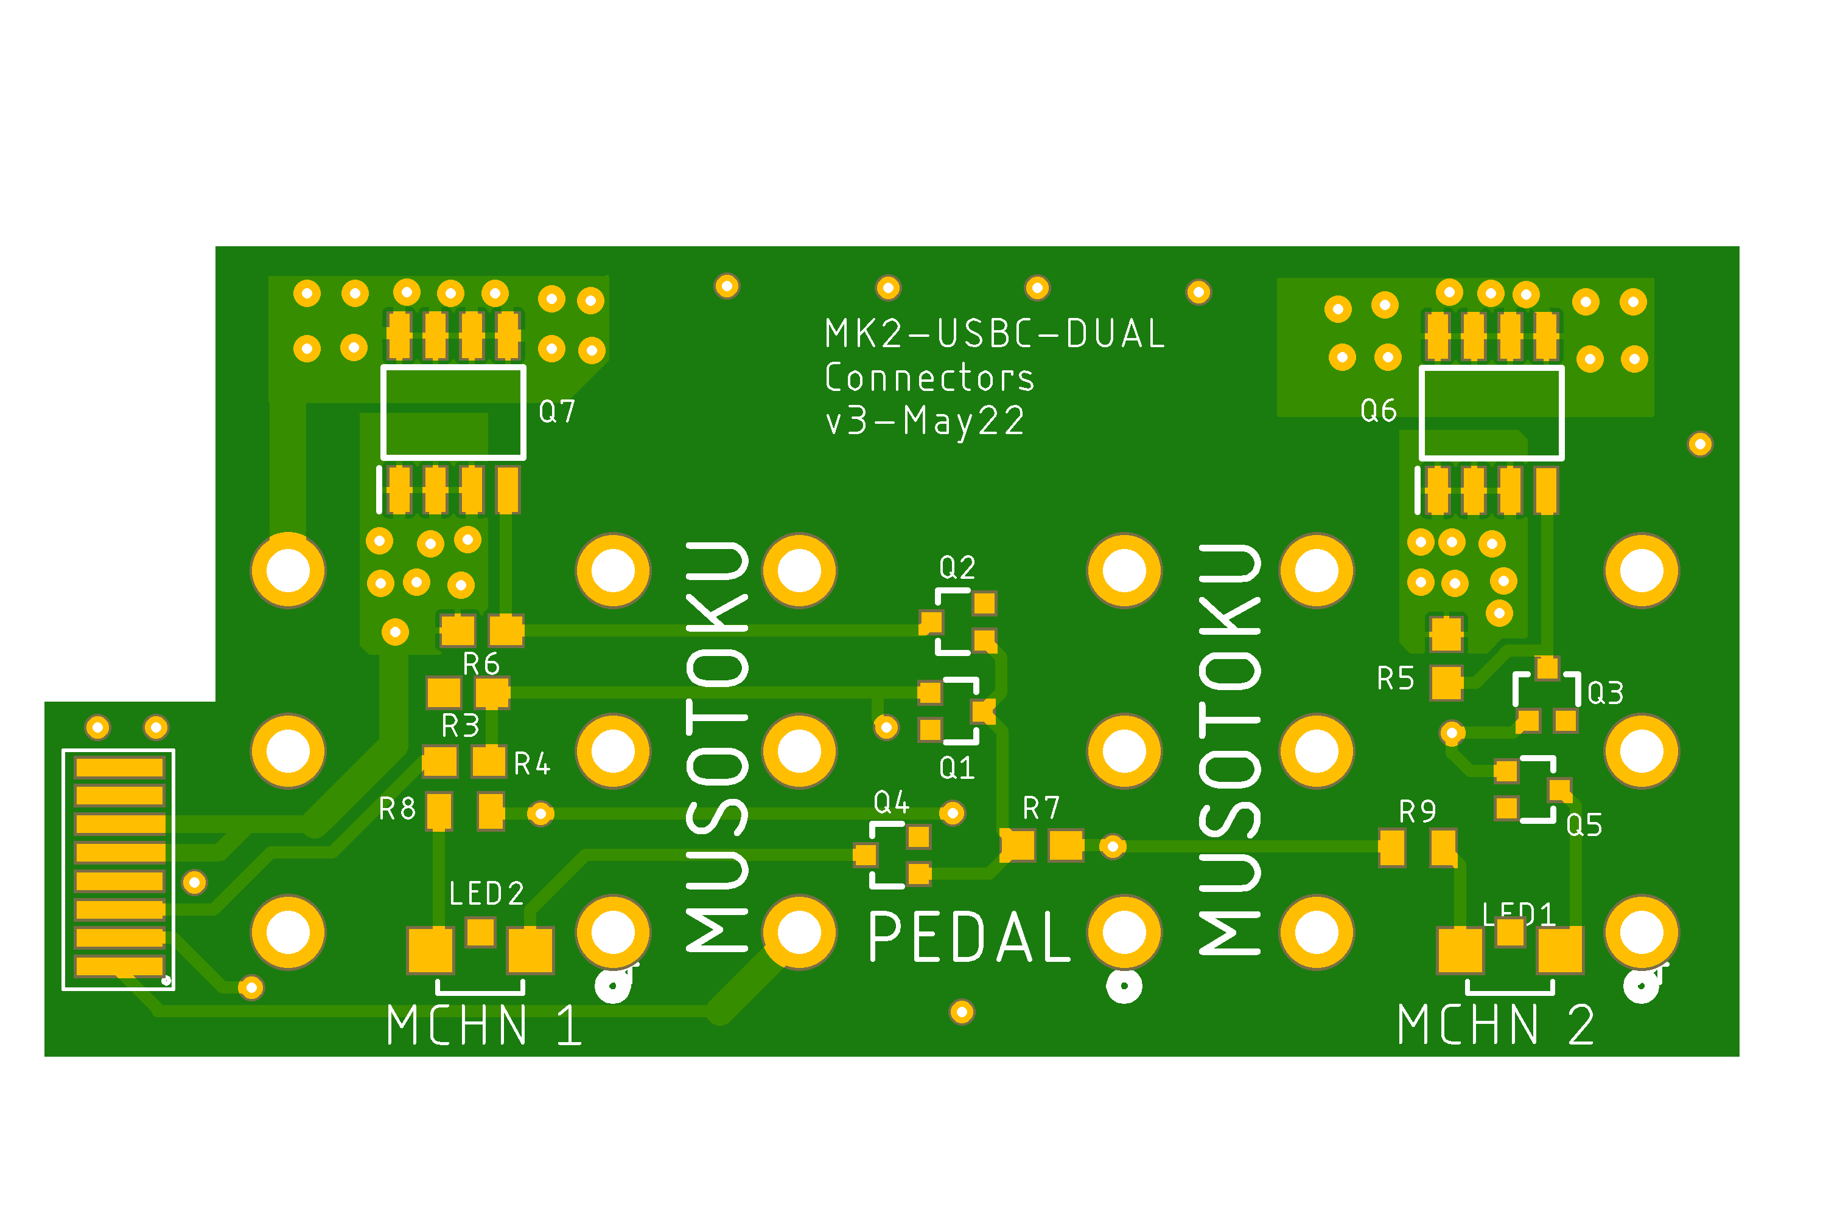
Posicion | Tipo | Value | Cambio | DigikeyCode | Precio
Pos1 | Resistor | 10k | 1 | -
Pos2 | Resistor | 220R | 2 | -
Pos3 | Resistor | 330R | 1 | -
Pos4 | Resistor | 3k3 | 1 | -
Pos5 | Resistor | 47k | 2 | -
Pos6 | Semiconductor | 2N7002 | 5 | 2N7002W-7-F | 0.08
Pos7 | Semiconductor | SI4425DY | 2 | 2156-SI4425DY-ND | 0.7
Pos8 | Connector | ACJS-MHDR | 1 | 889-1817-ND
Pos9 | Semiconductor | APA3010SRCPRV-GX | 2 | 754-1577-2-ND | 0.088

